界面位置
界面具体位置

1
2

 | 全部界面非全屏显示
 | 其中1,2两个区域共同显示玩家拥有宠物界面与玩家上阵宠物界面

 | 将主屏幕从中间分为1,2两个区域
 |  | 其中显示在区域1的界面有：
 |  |  | 宠物详情界面

 |  | 显示在区域2的界面有：
 |  |  | 宠物技能介绍界面
 |  |  | 宠物详细属性介绍
 |  |  | 宠物详细属性介绍界面
 |  |  | 宠物经验培养界面
 |  |  | 装备属性界面
 |  |  | 宠物装备更新界面
 |  |  | 装备强化、进阶界面
 |  |  | 装备镶嵌宝石界面
 |  |  | 宝石选择界面
 |  |  | 宠物勤奋度培养界面
 |  |  | 宠物性格培养界面
 |  |  | 宠物进阶界面

总体
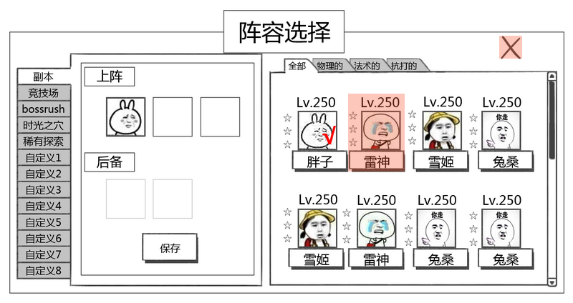
1.玩家拥有宠物和总体宠物图签界面
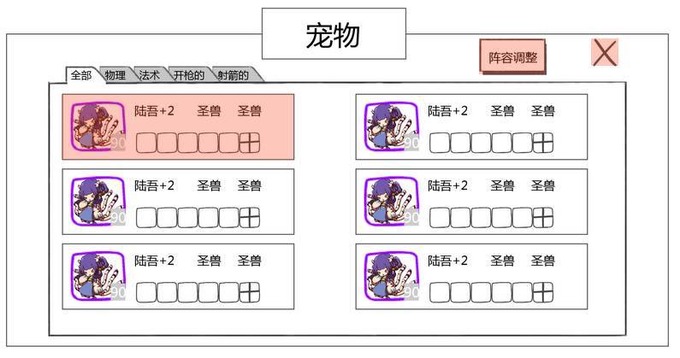

玩家拥有宠物详细说明

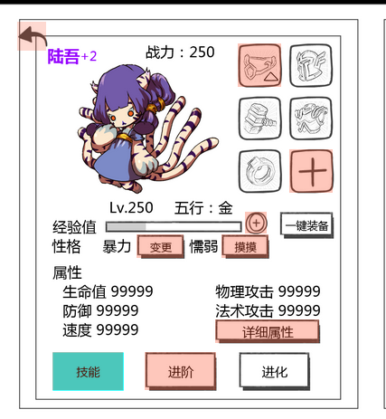

主宠

宠物技能介绍
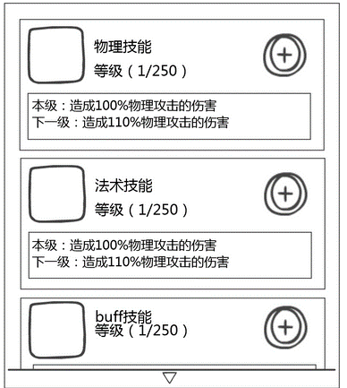

宠物详细属性介绍
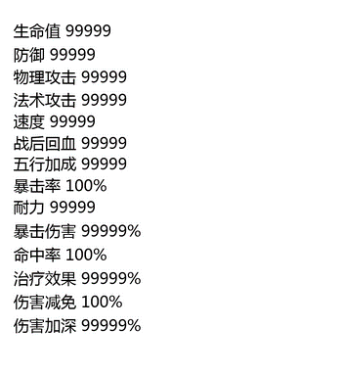

宠物装备tips
 | 目前原型里木有
 | 包括卸下按钮，更换按钮和装备基础属性
 | 更换可以和添加装备的一起写

宠物装备更新界面
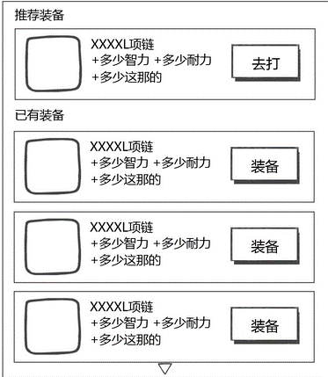

装备属性/强化/进阶界面
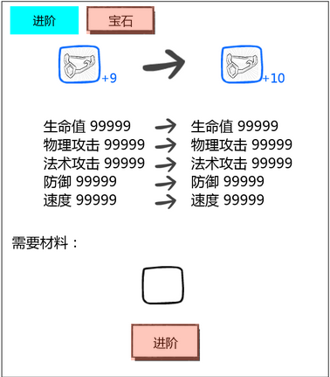

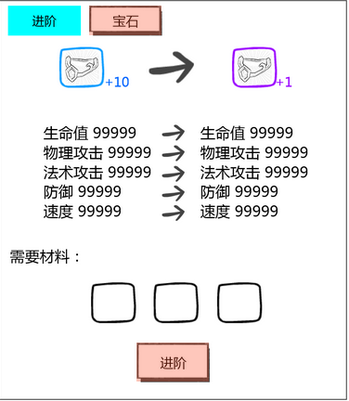

装备镶嵌宝石界面
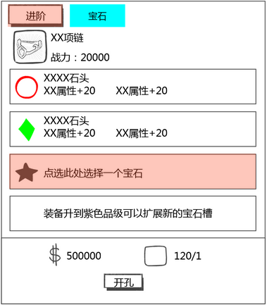

 |  | 宝石选择界面
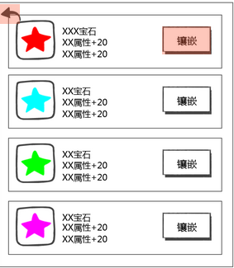

宠物勤奋度培养界面

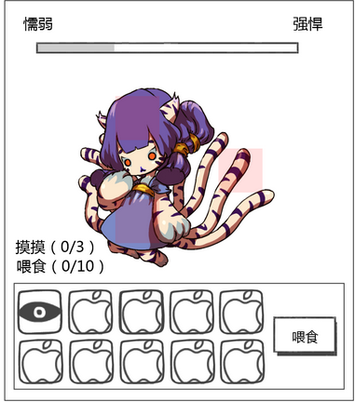

宠物性格培养界面
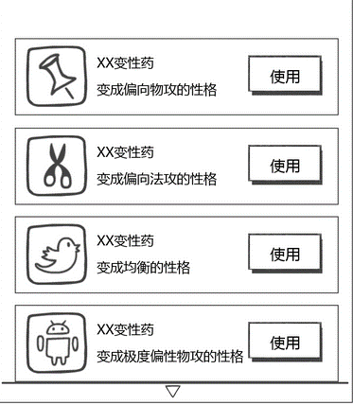

宠物经验培养界面
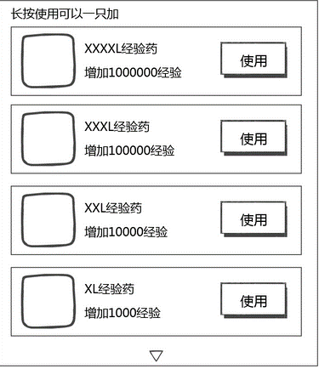

宠物进阶界面
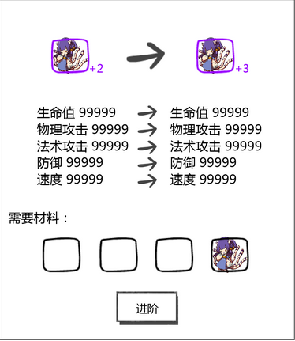

玩家上阵宠物界面

玩家拥有宠物界面
 | 进入方式
 |  | 玩家在游戏主界面点击宠物按钮，唤出玩家拥有宠物界面
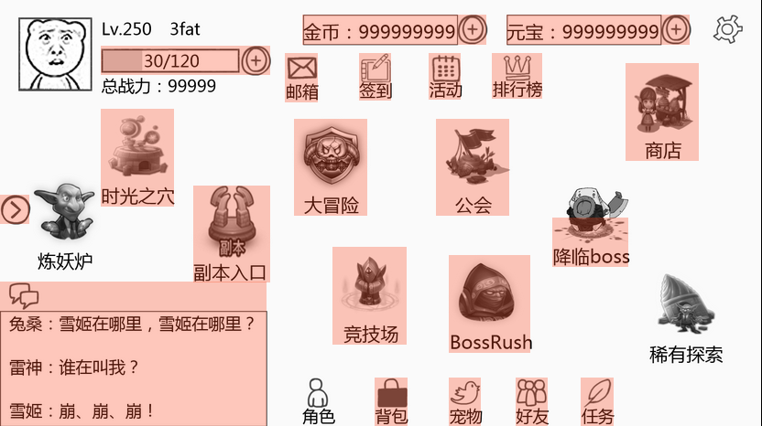

 | 玩家拥有宠物界面

 |  |  |  |  |  |  |  |  |  |  | 调整上阵阵容按钮

 |  |  |  |  |  |  |  |  |  |  |  |  |  |  | 关闭按钮
 | 宠物类型分页
+2
陆吾+2
火属性
+2
火属性
 | 玩家拥有的宠物

火属性
火属性

火属性
火属性

 | 提示按钮

 |  | 界面中文本
 |  |  | 字体 | 待定
 |  |  | 字号 | 待定
 |  |  | 字色 | 待定

 |  | 玩家拥有的宠物
 |  |  | 排列方式
 |  |  |  | 需要做以下多次排序：
 |  |  |  |  | 1.优先按照怪物的等级从高至低排列
 |  |  |  |  | 2.然后按照怪物的稀有度从高至低排列
优先从左到右，然后从上到下排列么？ |  |  |  |  | 3.最后按照怪物品级从高至低排列
 |  |  |  | 显示顺序
 |  |  |  |  | 优先从左到右，然后从上到下

 |  |  | 显示内容
+2
陆吾+2
 |  |  |  |  |  |  |  | 宠物信息
 |  |  | 宠物Icon
 |  |  |  |  |  |  |  | 宠物装备

 |  |  |  | 显示个数
 |  |  |  |  | 待定，看具体效果
 |  |  |  | 玩家可拥有最大宠物量（不用告诉玩家）
 |  |  |  |  | 暂定200,当玩家拥有200只宠物后无法继续获得宠物
 |  |  |  |  | 当玩家宠物数量>=180时，在玩家点击进入该界面时,弹出宠物过多提示

提示
确定
 |  |  |  |  |  |  |  |  |  |  | 提示文字： | 拥有过多宠物，快去消耗一些吧
 |  |  |  |  |  |  |  |  |  |  |  | 有可能无法继续获得宠物
拥有过多宠物，快去消耗一些吧
（有可能无法继续获得宠物）
 |  |  |  |  |  |  |  |  |  |  | 按钮操作
 |  |  |  |  |  |  |  |  |  |  |  | 确定 | 关闭二级

 |  |  |  |  |  |  |  |  |  |  | 窗口状态 | 模态
 |  |  |  |  |  |  |  |  |  |  |  | 不允许拖动

 |  |  |  |  |  |  |  |  |  |  | 按钮样式 | 通用的2态

 |  |  |  | 宠物Icon
 |  |  |  |  | 提示出该宠物的等级与品质信息
 |  |  |  |  |  | 宠物等级
 |  |  |  |  |  |  | 显示格式：xx，x为0-9任意数字
 |  |  |  |  |  |  | 显示在Icon左下角
 |  |  |  |  |  |  | 通过读取宠物数据库信息显示
 |  |  |  |  |  | 品质信息
 |  |  |  |  |  |  | 用宠物的边框提示宠物的品质 |  |  | 具体的边框逻辑同道具 见道具基础逻辑文档 UI表现逻辑分页11行
 |  |  |  |  |  |  | 通过读取宠物数据库信息显示
 |  |  |  |  |  | 宠物具体在该品质中的等级
 |  |  |  |  |  |  | 显示在Icon右上角
 |  |  |  |  |  |  | 具体品级与品质的关系
 |  |  |  |  |  |  | 白 | 绿 | 绿+1 | 蓝 | 蓝+1 | 蓝+2 | 紫 | 紫+1 | 紫+2 | 紫+3 | 橙 | 橙+1 | 橙+2 | 橙+3 | 橙+4 | 红
 |  |  |  |  |  |  | 0 | 1 | 2 | 3 | 4 | 5 | 6 | 7 | 8 | 9 | 10 | 11 | 12 | 13 | 14 | 15

 |  |  |  | 宠物信息
 |  |  |  |  | 提示出该宠物具体品级，属性与类别信息
 |  |  |  |  |  | 宠物品级
 |  |  |  |  |  |  | 显示格式：宠物名字+目前在该品质的品级，文字颜色同怪物品质颜色
 |  |  |  |  |  |  | 宠物具体在该品质中的等级
 |  |  |  |  |  |  | 具体品级与品质的关系
 |  |  |  |  |  |  | 白 | 绿 | 绿+1 | 蓝 | 蓝+1 | 蓝+2 | 紫 | 紫+1 | 紫+2 | 紫+3 | 橙 | 橙+1 | 橙+2 | 橙+3 | 橙+4 | 红
 |  |  |  |  |  |  | 0 | 1 | 2 | 3 | 4 | 5 | 6 | 7 | 8 | 9 | 10 | 11 | 12 | 13 | 14 | 15
 |  |  |  |  |  |  | 通过读取宠物数据库信息显示
 |  |  |  |  |  | 属性
到底用哪套 |  |  |  |  |  |  | 指宠物的五行属性，使用图标显示：木水火光暗
文字还是图标 |  |  |  |  |  |  | 通过读取宠物配置表显示图标信息
 |  |  |  |  |  | 类别信息
 |  |  |  |  |  |  | 指宠物的类别：具体待定
 |  |  |  |  |  |  | 通过读取宠物配置表显示
 |  |  |  | 宠物装备
 |  |  |  |  | 显示玩家目前已装备的装备与可以装备装备的位置
 |  |  |  |  | 固定的位置只能装备固定的装备，具体详见 怪物属性配置及伤害公式文档 名词解释分页 |  |  |  |  |  |  |  |  | 怪物属性配置及伤害公式文档 名词解释分页
固定的位置只能装备固定的装备么？ |  |  |  |  | 具体从左到右对应的装备部位

 |  |  |  |  | 已装备的装备
 |  |  |  |  |  | 按照装备部位顺序显示
 |  |  |  |  |  | 宠物已装备装备
 |  |  |  |  |  |  | 显示出装备的品质（带边框）
 |  |  |  |  |  | 宠物未装备装备
 |  |  |  |  |  |  | 玩家无可装备在该部位装备or宠物不满足佩戴已有装备的佩戴需求
 |  |  |  |  |  |  |  | 显示为空
 |  |  |  |  |  |  | 玩家有可装备在该部位装备
 |  |  |  |  |  |  |  | 显示为+号
 |  |  | 玩家操作
 |  |  |  | 玩家点击拥有的宠物区域会进入该宠物详情界面
 |  |  |  | 该界面关闭 |  |  |  |  | 宠物详情界面

 |  | 宠物类型分页（据世界观二选一）
这还要分两套？技能伤害公式弱点配置等也要分两套？ |  |  | 国内：
区分国内国外是什么意思？ |  |  | 按照怪物的五行属性区分怪物种类
 |  |  |  | 分页类型为：
文字还是图标？ |  |  |  |  | 全部 | 金属性 | 木属性 | 水属性 | 火属性 | 土属性
文字 |  |  | 国外：
已经确定用哪种了吧，回归一下 |  |  | 按照怪物的属性区分怪物种类
 |  |  |  | 分页类型为：
 |  |  |  |  | 全部 | 火属性 | 木属性 | 水属性 | 光属性 | 暗属性
 |  |  | 具体分页逻辑
 |  |  |  | 默认选择全部分页
 |  |  |  | 玩家点击不同分页会切换至不同分页
 |  |  |  | 先筛选出该属性的所有怪物
全部
 |  |  |  | 然后按照玩家拥有的宠物（全部分页）的排列方式排列
 |  |  |  |  | 点击/选中状态
全部
 |  |  |  |  | 常态

 |  | 调整上阵阵容按钮
 |  |  | 点击则链接至 玩家上阵宠物选择界面 |  |  |  | 玩家上阵宠物界面
阵容调整
 |  |  |  |  | 常态 | （通用按钮状态）
阵容调整
 |  |  |  |  | 点击状态

 |  | 关闭按钮
 |  |  | 点击则退出该界面回到游戏主界面
 |  |  | 按钮状态同调整上阵阵容按钮

 |  | 提示按钮
 |  |  | 提示按钮逻辑同 |  | 宠物技能介绍界面 提示按钮

宠物详情界面
宠物详情界面

 |  |  |  |  | 主宠按钮

 |  | 返回按钮
主宠
主宠设置成功
 | 宠物名字、战力

 |  |  |  |  |  |  |  |  |  | 宠物装备
 |  | 宠物示意图

30/150

体力 99999
力量 99999
智力 99999
速度 99999
防御 99999
 | 切换宠物按钮

 | 宠物基础属性及操作按钮

 | 界面中文本
 |  | 字体 | 待定
 |  | 字号 | 待定
 |  | 字色 | 待定
 | 开启方式
 |  | 每个功能点会跟着等级依次开启，开启时界面才会显示对应按钮
 |  | 界面中的功能项也会依次开启
 |  | 具体开启等级待定

 | 宠物名字、战力
 |  | 宠物名字
 |  |  | 显示格式：宠物名字+目前在该品质的品级（颜色代表宠物品质）
 |  |  | 需要显示出宠物的品质与品级
 |  |  | 其中宠物名字的颜色显示出该宠物的品质
 |  |  | 名字后面的+？显示出该宠物目前在该品质的品级

 |  | 战斗力
 |  |  | 显示出该宠物的战斗力
 |  |  | 具体战斗力计算方法待定

 | 宠物示意图
 |  | 显示怪物3d模型
 |  | 默认显示怪物待机动作

 | 宠物装备
 |  | 显示出该宠物已装备的装备，提示可强化的装备和可装备装备的部位
 |  | 具体装备布局待世界观确定后待定，跟拥有宠物界面的装备顺序相关
 |  | 宠物已装备装备
 |  |  | 显示出装备的品质（带边框），具体边框逻辑见 道具基础逻辑文档
 |  |  | 若玩家拥有强化等级更高或品级更高的宠物装备（未装备）或该宠物的装备已可以强化或升阶，需要在装备Icon的右下角显示一个绿色的上升箭头提示玩家该装备存在提升空间
 |  |  | 满足装备强化进阶条件
 |  |  |  | 玩家拥有材料>=装备强化/进阶需求的材料（金钱不考虑在内）
 |  |  | 示意图

 |  | 宠物未装备装备
 |  |  | 玩家无可装备在该部位装备or宠物不满足佩戴已有装备的佩戴需求
 |  |  |  | 显示为空
 |  |  | 玩家有可装备在该部位装备
 |  |  |  | 显示为+号

 |  | 玩家操作
 |  |  | 玩家点击已装备的宠物装备
 |  |  |  | 右侧界面切换为装备属性界面 |  |  |  |  | 装备属性界面 |  | 具体位置见 界面位置切页
 |  |  | 玩家点击未装备部位+号或空部位
 |  |  |  | 右侧界面切换为宠物装备更新界面 |  |  |  |  | 宠物装备更新界面 |  | 具体位置见 界面位置切页

 | 宠物基础属性及操作按钮
 |  | 显示出该宠物的基础属性
 |  |  | 包括宠物等级，当前经验，属性，性格，勤奋度与一级属性

 |  |  |  |  | 宠物等级 |  | 宠物属性

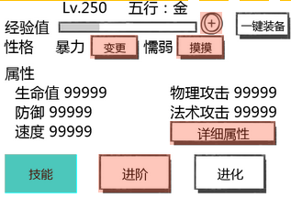
30/150
宠物当前经验值占本级需求经验值比例 |  |  |  |  |  |  |  |  | 一键装备按钮
 |  | 宠物性格、勤奋度

体力 99999
力量 99999
智力 99999
速度 99999
防御 99999
 |  | 一级属性

 |  | 操作按钮

 |  | 宠物等级
 |  |  | 直接显示出该宠物当前等级
 |  |  | 显示格式：LV.XX ，X为0-9的数字

 |  | 宠物属性
 |  |  | 显示出该宠物属性信息
 |  |  | 显示格式：五行:该怪物属性图标

+
30/120
30/150
 |  | 宠物经验
 |  |  |  |  |  |  | 添加经验按钮
 |  |  | 显示出宠物当前经验值占本级升下一级需求经验值比例，可动态变化（具体变化逻辑见 宠物经验培养界面）
 |  |  | 动态变化指显示出玩家使用经验药后宠物最终的经验量，不必显示出增长过程
 |  |  | 显示格式：n/m，n为宠物当前经验值,m为本级升下一级需求经验值
+
 |  |  | 添加经验按钮
 |  |  |  | 按钮状态为通用的2态+禁用状态 |  |  |  | 禁用状态
 |  |  |  | 玩家操作
 |  |  |  |  | 玩家点击该按钮则右侧界面切换为 宠物经验培养界面 |  |  |  |  |  | 宠物经验培养界面 |  |  | 具体位置见 界面位置切页
 |  |  | 特殊逻辑
 |  |  |  | 当宠物已达到该版本满级
 |  |  |  |  | 当前经验值占本级升下一级需求经验值比例处显示为Max
 |  |  |  |  | 添加经验按钮为禁用状态
 |  |  |  | 当宠物等级已达到玩家等级时
 |  |  |  |  | 添加经验按钮为禁用状态

 |  | 一键装备按钮
 |  |  | 按钮状态为通用的2态
 |  |  | 玩家操作
 |  |  |  | 玩家点击该按钮会自动为该宠物装备目前可装备的最强装备（包里该怪物可装备战力最高的装备）

 |  | 宠物性格、勤奋度

 |  |  | 显示该怪物目前的性格与勤奋度和变更性格按钮与培养勤奋度按钮
 |  |  | 性格
 |  |  |  | 文案待定（5个）
 |  |  | 勤奋度
 |  |  |  | 文案待定（5个）
 |  |  | 变更性格按钮
 |  |  |  | 按钮状态为通用的2态
 |  |  |  | 玩家操作
 |  |  |  |  | 玩家点击该按钮则右侧界面切换为 宠物性格培养界面 |  |  |  |  |  | 宠物性格培养界面 |  |  | 具体位置见 界面位置切页
 |  |  | 培养勤奋度按钮
 |  |  |  | 按钮状态为通用的2态
 |  |  |  | 玩家操作
 |  |  |  |  | 玩家点击该按钮则右侧界面切换为 宠物勤奋度培养界面 |  |  |  |  |  | 宠物勤奋度培养界面 |  |  | 具体位置见 界面位置切页

 |  | 一级属性
 |  |  | 显示出该怪物的基础一级属性
 |  |  | 显示的属性为： |  |  | 数据类型 |  | 取整方式
 |  |  |  | 体力 |  | 正整数 |  | 向下取整
 |  |  |  | 力量 |  | 正整数 |  | 向下取整
 |  |  |  | 智力 |  | 正整数 |  | 向下取整
 |  |  |  | 防御 |  | 正整数 |  | 向下取整
 |  |  |  | 速度 |  | 正整数 |  | 向下取整
 |  |  | 显示的值为下列属性的和：
 |  |  |  | 怪物本身属性
 |  |  |  | 怪物升星附加属性
 |  |  |  | 装备本身附加属性
 |  |  |  | 装备强化附加属性
 |  |  |  | 装备进阶附加属性
 |  |  |  | 装备镶嵌附加属性
 |  |  |  | 人物装备附加属性
 |  |  | 详细属性按钮
 |  |  |  | 按钮状态为通用的2态
 |  |  |  | 玩家操作
 |  |  |  |  | 玩家点击该按钮则右侧界面切换为 宠物详细属性介绍界面 |  |  |  |  | 宠物详细属性介绍界面 |  |  | 具体位置见 界面位置切页
技能
技能
 |  | 技能按钮 |  |  |  |  | 常态
 |  |  | 按钮状态为通用的2态
 |  |  | 玩家操作 |  |  |  | 选中/点击
 |  |  |  | 玩家点击该按钮则右侧界面切换为 宠物技能介绍界面 |  |  |  |  |  | 宠物技能介绍界面 |  | 具体位置见 界面位置切页
 |  |  |  | 默认选中技能按钮，展示宠物技能介绍界面

 |  | 进阶按钮
 |  |  | 按钮状态为通用的2态 |  |  | 同技能按钮
 |  |  | 玩家操作
 |  |  |  | 该宠物仍可升星/进阶 |  |  |  |  |  | 宠物进阶界面 |  | 具体位置见 界面位置切页
 |  |  |  |  | 玩家点击该按钮则右侧界面切换为 宠物进阶界面
 |  |  |  | 判定该宠物是否达到可升星/升品质等级，右侧界面不会切换指宠物进阶界面
 |  |  |  |  | 玩家点击该按钮则弹出 宠物等级不足提示
提示
确定
 |  |  |  |  |  |  |  |  |  |  | 提示文字： | 该宠物需达到 n 级才能继续进阶
 |  |  |  |  |  |  |  |  |  |  |  | 其中n为该宠物进阶等级需求（通过怪物升星属性表demandLevel调取）

该宠物需达到 n 级才能继续进阶
 |  |  |  |  |  |  |  |  |  |  | 按钮操作
 |  |  |  |  |  |  |  |  |  |  |  | 确定 | 关闭二级

 |  |  |  |  |  |  |  |  |  |  | 窗口状态 | 模态
 |  |  |  |  |  |  |  |  |  |  |  | 不允许拖动

 |  |  |  |  |  |  |  |  |  |  | 按钮样式 | 通用的2态

提示
确定
 |  |  |  | 判定该宠物是否达到满阶，右侧界面不会切换指宠物进阶界面
 |  |  |  |  | 玩家点击该按钮则弹出 宠物满阶提示
 |  |  |  |  |  |  |  |  |  | 提示文字： | 该宠物已提升至满阶，无法继续提升

该宠物已提升至满阶，无法继续提升
 |  |  |  |  |  |  |  |  |  | 按钮操作
 |  |  |  |  |  |  |  |  |  |  | 确定 | 关闭二级

 |  |  |  |  |  |  |  |  |  | 窗口状态 | 模态
 |  |  |  |  |  |  |  |  |  |  | 不允许拖动

 |  |  |  |  |  |  |  |  |  | 按钮样式 | 通用的2态

 |  |  |  | 该宠物已满阶
 |  |  |  |  | 玩家点击该按钮则右侧界面切换为 宠物满阶界面（具体见宠物进阶界面分页）

 |  | 进化按钮
 |  |  | 按钮状态为通用的2态 |  |  | 同技能按钮
 |  |  | 玩家操作
 |  |  |  | 玩家点击该按钮则右侧界面切换为 宠物进化界面（具体界面待定） |  |  |  |  |  | 宠物进化界面 |  | 具体位置见 界面位置切页

 |  | 返回按钮
 |  |  | 按钮状态为通用的2态
 |  |  | 玩家操作
 |  |  |  | 玩家点击返回按钮则返回至玩家拥有宠物界面

 |  | 切换宠物按钮
 |  |  | 按钮状态只有常态
 |  |  | 按钮位置：左右分界面中下部，左界面为 |  |  |  |  | 右界面为
 |  |  | 玩家操作
 |  |  |  | 玩家点击切换宠物按钮会切换该宠物的宠物界面至下一个或上一个宠物界面，具体右侧界面类型不会改变（即若在本宠物的技能界面点击切换，切换成的下一个或上一个宠物界面依旧为技能界面）
 |  |  |  | 玩家左右滑动屏幕不能实现切换操作
 |  |  | 切换宠物的顺序
 |  |  |  | 同玩家拥有宠物界面宠物排序（不同分页分别记录），若为最后一只宠物点击向后切换则显示为第一只宠物，若为第一只宠物点击向前切换则显示为最后一只宠物

主宠
 |  | 主宠按钮
 |  |  | 按钮状态为通用的2态+选中
 |  |  |  | 常态
主宠
 |  |  |  | 点击
主宠
 |  |  |  | 选中

 |  |  | 玩家操作
 |  |  |  | 玩家点击主宠按钮会选择该宠物做为好友助战宠物，按钮状态由常态变为选中状态，弹出提示 主宠设置成功在左侧界面中上部

宠物技能介绍界面
目前的技能点数：10 （点数已满）
宠物技能介绍界面
 |  |  | 技能点数

999999
 |  |  | 技能介绍

999999

999999

 |  |  | 提示按钮

 | 界面中文本
 |  | 字体 | 待定
 |  | 字号 | 待定
 |  | 字色 | 待定

 | 技能点数
 |  | 提示玩家目前拥有的的技能点数，若已达到最大点数则提示玩家点数已满，若未到最大点数则提示玩家增长下一点技能点数剩余的时间（倒计时，动态变化）
 |  | 同步方式
 |  |  | 当玩家开启界面时与服务器端同步
 |  |  | 消耗技能点时与服务器端同步
 |  | 显示格式：
 |  |  | 已达到最大点数
 |  |  |  | 目前的技能点数： XX （点数已满）
 |  |  | 未达到最大点数
 |  |  |  | 目前的技能点数： XX （1：30（表示1分30秒））
 |  | 具体技能点数增长规则见 技能逻辑文档 普通技能逻辑切页 17行
 |  | 特殊逻辑
 |  |  | 当玩家技能点数达到满值时，给玩家发送推送，提示玩家 技能点数已满，快来升级技能吧 |  |  |  |  |  |  | 具体推送信息见 提示信息分页 im_record_003

 | 技能介绍
 |  |  |  |  |  | 技能类型、等级
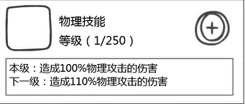

 |  |  | 技能Icon |  |  |  |  |  | 技能升级及消耗按钮
999999

 |  |  | 技能详细介绍

 |  | 显示个数
 |  |  | 待定，看具体效果
 |  | 技能Icon
 |  |  | 显示技能图标，具体见技能文档技能Icon需求（待定）

 |  | 技能类型、等级
 |  |  | 显示出该技能的类型：物理技能/法术技能/大招/buff技能/被动技能，当宠物木有buff类型技能时，被动技能顶上来替换buff技能位置，通过怪物技能category判断
 |  |  | 显示顺序为：
 |  |  |  | 物理技能
 |  |  |  | 法术技能
 |  |  |  | 大招
 |  |  |  | buff技能
 |  |  |  | 被动技能
 |  |  | spellcategory与技能类型对应关系：
 |  |  |  | spellcategory | 技能类型 | 是否显示技能升级按钮（0=否，1=是）
 |  |  |  | 0 | 物理技能 | 1
 |  |  |  | 1,2 | 法术技能 | 1
 |  |  |  | 4 | 被动 | 0
 |  |  |  | 5,6,11 | buff技能 | 11显示，5,6不显示
 |  |  |  | 8,9 | 大招 | 1

 |  |  | 等级则显示出目前技能的等级与最大等级
 |  |  |  | 显示格式： | 等级（目前技能等级/该版本宠物可提升的最大等级）
 |  |  |  | 目前等级通过数据库调用
 |  | 技能详细介绍
 |  |  | 显示出本等级技能的详细伤害系数与下一等级技能详细的伤害系数（可以理解为一个单向链表，每次升级时变化为当前数据指的下一个数据）
 |  |  | 显示格式：
 |  |  |  | 本级
 |  |  |  |  | 本级：给单个目标造成100%物理伤害
 |  |  |  |  | 其中说明可具体拆分为技能目标说明，技能伤害系数说明和技能伤害类型说明
 |  |  |  |  |  | 技能目标说明
 |  |  |  |  |  |  | 分为单个目标与全体目标
 |  |  |  |  |  | 技能伤害系数说明
 |  |  |  |  |  |  | 显示该技能的伤害系数（百分数），通过技能基础伤害系数与当前技能等级计算出
 |  |  |  |  |  | 技能伤害类型说明
 |  |  |  |  |  |  | 法术
 |  |  |  |  |  |  |  | 金属性，木属性，水属性，火属性，土属性
 |  |  |  |  |  |  | 物理
 |  |  |  |  |  |  |  | 物理

 |  |  |  | 下一级
 |  |  |  |  | 下一级：给单个目标造成101%物理伤害
 |  |  |  |  | 具体拆分说明同本级

 |  | 技能tips规范
 |  |  | 配置在spell导表中
 |  |  | 具体配置规范
 |  |  |  | 物理技能（spellcategory=0）
 |  |  |  |  | 1.给单体目标造成%d物理伤害
 |  |  |  |  | 其中%d为伤害系数，通过读取spell表中的该技能基础伤害系数basic与spell表中的技能升级系数levelAdjust与数据库记录的技能等级计算得出
 |  |  |  |  | 具体计算方式：
 |  |  |  |  |  | 技能伤害系数=basic+（该技能等级-1）*levelAdjust
 |  |  |  |  | 2.给单体目标造成3次%d物理伤害
 |  |  |  |  | %d计算方式同上
 |  |  |  | 法术技能
 |  |  |  |  | 伤害（spellcategory=1）
 |  |  |  |  |  | 给单体目标造成%d木/水/火/光/暗属性伤害
 |  |  |  |  |  | %d计算方式同物理技能
 |  |  |  |  | 治疗（spellcategory=2）
 |  |  |  |  |  | 给单体目标回复%d法术伤害的生命值
 |  |  |  |  |  | %d计算方式同物理技能
 |  |  |  | buff技能
 |  |  |  |  | 增益buff（spellcategory=5）
 |  |  |  |  |  | 非周期
 |  |  |  |  |  |  | 使单体目标力量/智力/防御力/速度提升5%(具体数量待定，但是为固定数字)
 |  |  |  |  |  | 周期（hot）
 |  |  |  |  |  |  | 使单体目标每回合回复10%/15%/20%法术攻击力的血量,持续3回合(具体数量待定，但是为固定数字)
 |  |  |  |  | 减益buff（spellcategory=6）
 |  |  |  |  |  | 使单体目标力量/智力/防御力/速度降低5%(具体数量待定，但是为固定数字)
 |  |  |  |  | dot（spellcategory=11）
 |  |  |  |  |  | 给单体目标每回合造成%d物理伤害/木/水/火/光/暗属性伤害,持续3回合(持续回合具体数量待定，但是为固定数字)
 |  |  |  |  |  | %d计算方式同物理技能
 |  |  |  | 大招
 |  |  |  |  | 物理大招（spellcategory=8）
 |  |  |  |  |  | 连点方式
 |  |  |  |  |  | 可以进行%d次操作，每次给单体目标造成%d物理伤害
 |  |  |  |  |  | 其中左边第一个%d直接读取spell表中的actionCount，第二个%d计算方式同物理技能
 |  |  |  |  | 法术大招（spellcategory=9）
 |  |  |  |  |  | 单体
 |  |  |  |  |  |  | 逻辑同法术技能
 |  |  |  |  |  | 群体
 |  |  |  |  |  |  | 伤害
 |  |  |  |  |  |  |  | 给全体目标造成%d木/水/火/光/暗属性伤害
 |  |  |  |  |  |  |  | %d计算方式同物理技能
 |  |  |  |  |  |  | 治疗
 |  |  |  |  |  |  |  | 给全体目标回复%d法术伤害的生命值
 |  |  |  |  |  |  |  | %d计算方式同物理技能
 |  |  |  | 被动技能
 |  |  |  |  | 具体技能具体配置，数值为固定无需计算
 |  | 技能详细介绍
 |  |  | 直接调用该技能本级的技能tips与下一级的技能tips
 |  |  | 若spellcategory=4or5or6或技能已提升至最高等级则不显示下一级技能tips
 |  |  | 技能详细介绍为多行显示，若超过一行则换行显示为多行

 |  | 技能升级按钮及消耗
 |  |  | 技能升级按钮状态为通用的2态+禁用状态
 |  |  | 玩家操作
 |  |  |  | 玩家拥有技能点
 |  |  |  |  | 宠物技能等级未达到目前可提升最大值
 |  |  |  |  |  | 玩家持有金币>=技能升级需求金币
 |  |  |  |  |  |  | 玩家点击技能升级按钮则直接提升技能等级（消耗升级技能所需货币并改变消耗货币至下一等级，具体消耗逻辑 见后），技能介绍中对应内容相应改变
 |  |  |  |  |  | 玩家持有金币<技能升级需求金币
 |  |  |  |  |  |  | 玩家点击技能升级按钮则弹出 钻石兑换金币界面（具体待定）
 |  |  |  |  | 宠物技能等级已达到目前可提升最大值
 |  |  |  |  |  | 技能升级按钮为禁用状态
 |  |  |  | 玩家木有技能点
 |  |  |  |  | 判定玩家vip等级
 |  |  |  |  |  | 若已达到可购买技能点数vip等级
 |  |  |  |  |  |  | 则弹出购买技能点数界面（待定）
 |  |  |  |  |  | 未达到可购买技能点数vip等级
 |  |  |  |  |  |  | 则弹出充值指引界面（待定）
 |  |  |  | 玩家木有技能点，购买技能点与Vip等级相关
 |  |  | 升级消耗
 |  |  |  | 金币
 |  |  |  |  | 需要显示该技能升到下一级所需要的消耗的内容与消耗的具体数量：目前定义消耗的内容为金币
 |  |  |  |  | 同时需要根据目前的技能等级变化时时变化技能消耗的具体数量，即在技能升级时需要时时更新金币消耗数值
 |  |  |  |  | 具体金币数量调用技能升级消耗表（目前待定，具体详见技能文档）
 |  |  |  |  | 玩家持有金币与技能升级需求金币的关系
 |  |  |  |  |  | 玩家持有金币>=技能升级需求金币
 |  |  |  |  |  |  | 无特殊逻辑
 |  |  |  |  |  | 玩家持有金币<技能升级需求金币
 |  |  |  |  |  |  | 技能消耗金币的具体数量变为红色
 |  |  |  | 技能点数
 |  |  |  |  | 每升级一次技能消耗1点技能点数
 | 提示按钮
 |  | 提示玩家可向上滑动该界面
 |  | 具体逻辑
 |  |  | 当玩家把该界面往上滑到无法继续滑动时 隐藏该按钮

宠物进阶界面
 |  |  |  |  |  |  |  | 宠物升品质界面
+2
+3
+3

基础属性
基础属性
体力 99999
力量 99999
智力 99999
速度 99999
防御 99999

体力 99999
力量 99999
智力 99999
速度 99999
防御 99999
体力 99999
力量 99999
智力 99999
速度 99999
防御 99999

体力 99999
力量 99999
智力 99999
速度 99999
防御 99999

9999/6
9999/6
0/6
999999
0/6
0/6
0/6
1/1
999999

界面中文本
 | 字体 | 待定
 | 字号 | 待定
 | 字色 | 待定

玩家点击宠物详情界面的进阶按钮时，需判定该宠物的品质（stage：1-15）来判定进入宠物升星界面或宠物升品质界面(每次进阶操作后均需要判定)
 | 该宠物的品质=2or5or9or14
 |  | 进入宠物升品质界面
 | 该宠物的品质!=2or5or9or14
 |  | 进入宠物升星界面
 | 该宠物的品质=目前可提升最大品质
 |  | 进入宠物满阶界面

宠物升星界面

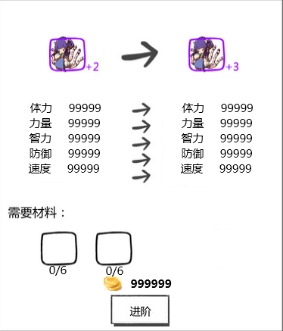
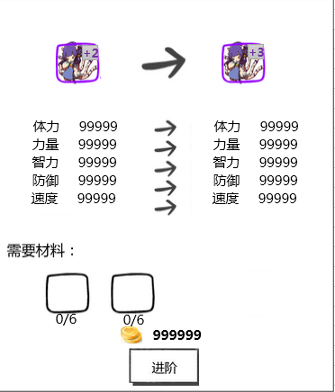

属性变化

需求材料

进阶按钮

 | 属性变化
 |  | 提示出原宠物Icon与进阶后宠物Icon以及进阶前与进阶后基础属性变化
 |  | 具体属性调用 通过怪物升星属性表调取宠物升星属性值，具体见 怪物属性配置及伤害公式文档
 |  | 点击宠物Icon会触发tips，使用默认逻辑显示 |  |  |  |  | 宠物tips详见 宠物tips规范分页
 |  | 具体逻辑
 |  |  | 宠物Icon显示规则详见 |  |  | 玩家宠物阵容调整分页
 |  |  | 特殊逻辑
 |  |  |  | 需显示出宠物品级位置替换至左下角框外
 |  |  |  |  | 显示格式：+目前在该品质的品级
 |  |  |  |  | 宠物具体在该品质中的等级
 |  |  |  |  | 具体品级与品质的关系
 |  |  |  |  | 白 | 绿 | 绿+1 | 蓝 | 蓝+1 | 蓝+2 | 紫 | 紫+1 | 紫+2 | 紫+3 | 橙 | 橙+1 | 橙+2 | 橙+3 | 橙+4 | 红
 |  |  |  |  | 0 | 1 | 2 | 3 | 4 | 5 | 6 | 7 | 8 | 9 | 10 | 11 | 12 | 13 | 14 | 15
 |  |  |  |  | 文字颜色同品质颜色

 | 需求材料
 |  | 提示玩家本次进阶需求的道具Icon，玩家拥有道具数量与需求道具数量以及需求金币数量（暂定为2种道具）
 |  | 通过怪物升星属性表调取宠物升星需求的道具ID，道具个数，怪物Id，怪物品质，怪物个数，需求金币量；Icon信息分别再通过unitData表与道具表调用，具体见 怪物属性配置及伤害公式文档 及道具基础逻辑文档
 |  | 点击道具Icon会触发tips（道具文档更新tips显示：增加获得途径项），使用道具tips默认显示逻辑显示
 |  | 道具Icon
 |  |  | 不需要显示出玩家拥有的个数，其余规则见 道具基础逻辑文档
 |  | 玩家拥有道具数量与需求道具数量
 |  |  | 显示格式
 |  |  |  | n/m,其中n为玩家拥有道具数量，m为需求道具数量
 |  |  |  | 其中n的最大显示为9999，若玩家拥有数量超过9999则只显示9999
 |  |  |  | 对齐方式
 |  |  |  |  | /位置固定为Icon下方居中位置，n与m列在两侧
 |  |  | 特殊逻辑
 |  |  |  | 当n<m时
 |  |  |  |  | 置n为红色
 |  | 金币数量
 |  |  | 提示玩家本次强化所需要的金币数量
 |  |  | 特殊逻辑
 |  |  |  | 当玩家拥有金币<需求金币数量时
 |  |  |  |  | 置需求金币数量为红色

 | 进阶按钮
 |  | 按钮状态为通用的2态+禁用
 |  | 禁用

 |  | 玩家操作

 |  |  | 当玩家拥有道具数量<需求道具数量
 |  |  |  | 置灰进阶按钮
 |  |  | 当玩家拥有道具数量>=需求道具数量
 |  |  |  | 玩家拥有金币>=需求金币数量时
 |  |  |  |  | 玩家点击进阶按钮则进阶该宠物，左侧宠物详情界面3d宠物模型亮闪闪（具体见美术需求），扣除相应材料
 |  |  |  |  | 重新判定该装备的强化等级来判定进入升星界面或进阶界面，并重置界面
 |  |  |  | 当玩家拥有金币<需求金币数量时
 |  |  |  |  | 玩家点击进阶按钮则弹出 钻石兑换金币界面（具体待定）

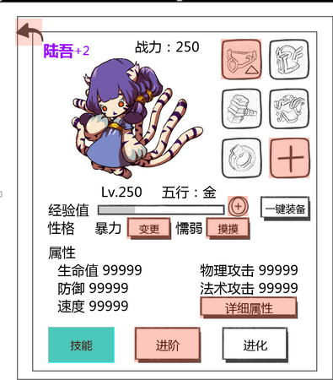
 | 特殊逻辑
 |  | 当当前宠物满足升星/升品质条件时，在主界面，玩家拥有宠物界面和宠物详情界面显示红色圆点在图标右上方
 |  | 判定宠物满足升星/升品质条件
 |  |  | 需求道具（材料，宠物，钱币）全部满足条件
 |  | 如：

提示
确定
 |  | 当怪物品级达到当前可提升最大品级时，弹出宠物满阶提示
 |  | 宠物满阶提示 |  |  |  |  |  |  | 提示文字： | 该宠物已提升至满阶，无法继续提升

该宠物已提升至满阶，无法继续提升
 |  |  |  |  |  |  |  |  | 按钮操作
 |  |  |  |  |  |  |  |  |  | 确定 | 关闭二级，界面回到默认切页

 |  |  |  |  |  |  |  |  | 窗口状态 | 模态
 |  |  |  |  |  |  |  |  |  | 不允许拖动

 |  |  |  |  |  |  |  |  | 按钮样式 | 通用的2态

 |  | 宠物满阶界面

进阶完成

 |  |  | 进阶前和进阶后UI与属性变化均为最终满阶宠物的数据
 |  |  | 需求材料与进阶按钮替换为进阶完成

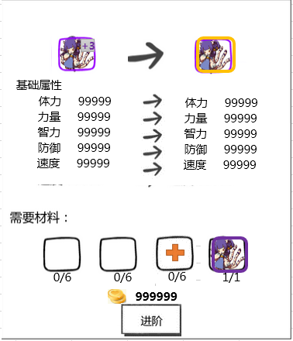

属性变化

需求材料

进阶按钮

 | 属性变化
 |  | 具体规则同 宠物升星界面
 |  | 特殊逻辑
 |  |  | 需要显示出升品质后，怪物成长属性会提升
 |  |  | 怪物成长的变化量=基础ModifyRate*K

 | 需求材料
 |  | 具体规则同 宠物升星界面
 |  | 特殊逻辑
 |  |  | 后两个空格底框需显示区别于前两个道具Icon，提示玩家这两个是需求怪物
 |  |  | 具体怪物Icon（不需要显示怪物等级与品级信息），只需要显示具体怪物品质（边框颜色）
 |  |  | 点击会触发宠物tips，具体见宠物tips规范切页
 |  |  | 按钮状态
 |  |  | （添加宠物按钮） |  | 常态

 |  |  |  |  | 点击

 |  |  | 玩家操作
 |  |  |  | 玩家点击添加宠物按钮或点击已选择好的宠物Icon，弹出材料宠物选择界面

 |  |  | 材料宠物选择界面
性格
需要的怪物：
九尾狐
战斗力：9999
 |  |  |  |  |  |  |  |  |  |  | 怪物信息区域

九尾狐
性格
战斗力：9999
九尾狐
性格
 |  |  |  |  |  |  |  |  |  |  | 玩家拥有怪物
 |  |  | 需求怪物
0/1
战斗力：9999

 |  |  |  |  |  |  |  |  |  |  | 提示按钮
确定

 |  |  |  | 窗口类型 | 确认界面

 |  |  |  | 出现位置 | 屏幕中央

 |  |  |  | 按钮操作
 |  |  |  |  | 确定 | 关闭二级，将界面中的n传递给进阶界面中需求材料的n

 |  |  |  | 窗口状态 | 模态
 |  |  |  |  | 不允许拖动

 |  |  |  | 按钮样式
确定
确定

 |  |  |  |  | 常态 |  | 点击
 |  |  |  | 需求怪物
 |  |  |  |  | 提示玩家需求怪物种类与个数
 |  |  |  |  |  | 需求怪物种类
 |  |  |  |  |  |  | 具体怪物Icon（不需要显示怪物等级与品级信息），只需要显示具体怪物品质（边框颜色）
 |  |  |  |  |  |  | 点击会触发宠物tips，具体见宠物tips规范切页
 |  |  |  |  |  | 需求怪物个数
 |  |  |  |  |  |  | 显示格式 | n/m,n为玩家已选择怪物个数，m为需求怪物个数
 |  |  |  | 玩家拥有怪物
 |  |  |  |  | 当玩家木有需求宠物或宠物条件不满足时，不显示任意宠物在底框上，原显示宠物位置显示 木有该宠物字样（可以加个配图）
 |  |  |  |  | 当玩家拥有需求宠物时且宠物满足条件时，显示宠物Icon，名称，战斗力和性格
 |  |  |  |  | 宠物Icon
 |  |  |  |  |  | 宠物Icon显示逻辑 |  | 具体逻辑见 玩家拥有宠物界面 |  |  | 玩家拥有宠物界面
 |  |  |  |  |  | 特殊逻辑
 |  |  |  |  |  |  | n<m
 |  |  |  |  |  |  |  | 怪物未被选中
 |  |  |  |  |  |  |  |  | 玩家点击每个怪物信息区域，宠物的Icon加黑色遮罩同时添加对勾在Icon右下角，n+1
 |  |  |  |  |  |  |  | 怪物已被选中
 |  |  |  |  |  |  |  |  | 玩家点击每个怪物信息区域，宠物的Icon取消黑色遮罩和Icon右下角对勾，n-1
 |  |  |  |  |  |  | 当n=m时
 |  |  |  |  |  |  |  | 玩家拥有怪物界面全部怪物Icon添加黑色遮罩，除被勾选怪物其他怪物点击无效，被勾选怪物逻辑同n<m
 |  |  |  |  | 名称
 |  |  |  |  |  | 通过数据库读取玩家宠物ID,直接调用Unitdata表格调用
 |  |  |  |  | 战斗力
 |  |  |  |  |  | 显示出该宠物的战斗力
 |  |  |  |  | 性格
 |  |  |  |  |  | 显示出该宠物的性格（文案待定）
 |  |  |  |  |  | 直接调用数据库显示性格信息
 |  |  |  |  | 提示按钮
 |  |  |  |  |  | 提示按钮逻辑同 |  | 宠物技能介绍界面 提示按钮

 | 进阶按钮
 |  | 具体规则同 宠物升星界面

 | 特殊逻辑
 |  | 当宠物升品质材料怪物在玩家已保存阵容中，点击进阶按钮需弹出确认升品质二级
 |  | 确认升品质二级
材料怪物在已有阵型中，是否确认将其消耗
确定
取消
 |  |  |  |  |  |  |  |  |  | 提示文字： | 材料怪物在已有阵型中，是否确认将其消耗
 |  |  |  |  |  |  |  |  |  |  | （确定则不会保存修改）
 |  |  |  |  |  |  |  |  |  | 按钮操作
 |  |  |  |  |  |  |  |  |  |  | 确定 | 关闭2级，进行进阶操作

 |  |  |  |  |  |  |  |  |  |  | 取消 | 点击后关闭此2级页面，不做操作

 |  |  |  |  |  |  |  |  |  | 窗口状态 | 模态
 |  |  |  |  |  |  |  |  |  |  | 不允许拖动

美术需求
宠物判定升级时在经验条上方弹出升级提示（1s后淡出）

玩家点击强化按钮则强化该装备，提示强化成功UI
玩家点击进阶按钮则进阶该宠物，3d模型亮闪闪特效

 |  |  |  | （不需要强化成功4个字）

玩家点击使用按钮，则将该宠物性格置为该道具的目的性格（目前道具逻辑未实现），宠物详情界面中宠物性格位置做出相应改变（同时伴有光效）

宠物列表
 | 包括：界面标题、界面边框、页签样式、阵容调整按钮样式、关闭按钮样式、宠物Icon样式，宠物说明文字样式，装备Icon样式，空装备Icon样式，+号Icon样式，下拉箭头提示样式，五行属性图标样式
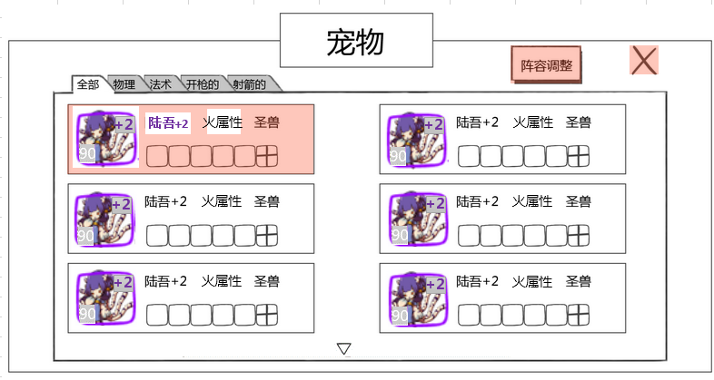

 | 界面标题，底色与边框，关闭按钮样式，阵容调整按钮样式
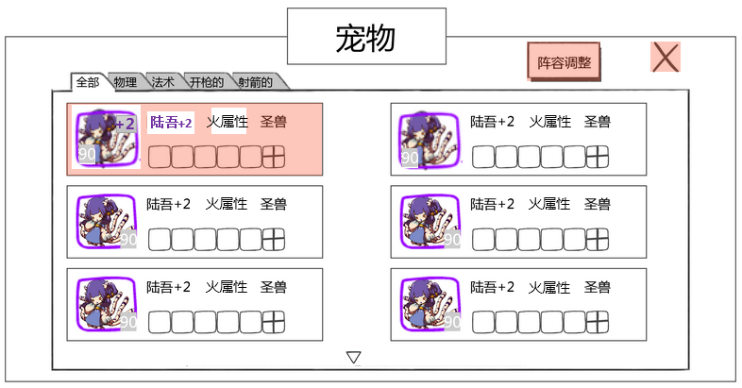

 | 页签的样式与边框样式，页签的字体字色以及状态改变

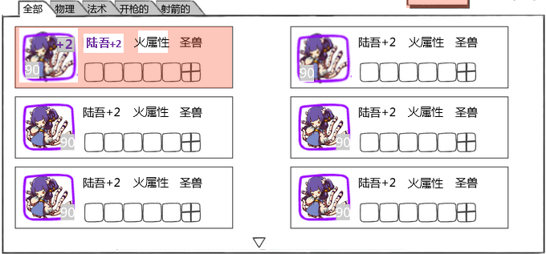

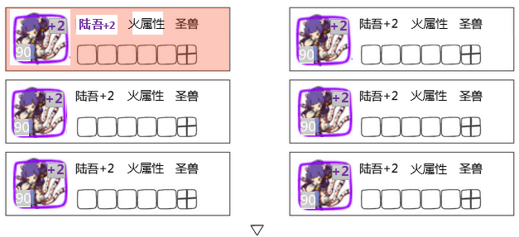
 | 怪物选择的边框样式，文字格式

 |  | 怪物Icon样式

 |  | 怪物名称
 |  |  | 样式

 |  | 怪物属性图标
 |  |  | 样式（5种）

 |  | 怪物种族（待定）
 |  |  | 样式

 |  | 怪物装备Icon
 |  |  | 有装备时样式
 |  |  | 又可添加装备时，+号Icon样式
 |  |  | 空装备Icon样式

 |  | 下拉提示箭头
 |  |  | 样式

基础属性
 | 包括：界面标题、界面边框、文字样式
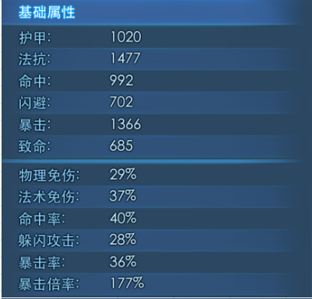

宠物进阶
 | 包括：界面边框、文字样式，转化箭头样式，材料Icon样式（需求待定），进阶按钮样式，钱币Icon样式（待定），宠物Icon样式可复用（屏蔽等级信息）
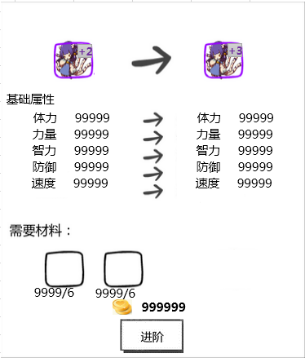

 | 界面边框
 |  | 样式
 | 宠物UI
 |  | 样式（复用，屏蔽等级信息）

 | 转化箭头
 |  | 样式（2种）

 | 需求材料UI（待定）
 |  | 样式
 | 需求宠物UI
 |  | 样式（区别于需求材料）
 | 金钱Icon
 |  | 样式
 | 文字样式
 |  | 基础属性
 |  |  | 样式
 |  | 属性名称
 |  |  | 样式
 |  | 属性数量
 |  |  | 样式
 |  | 玩家拥有材料/需求材料数字
 |  |  | 样式
 |  | 金钱数量
 |  |  | 样式
 | 进阶按钮
 |  | 样式

 | 选择宠物界面
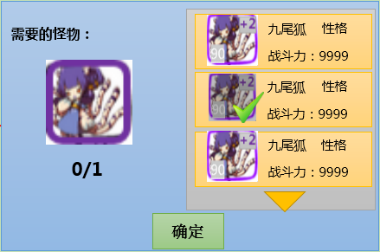

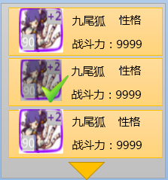
 | 界面边框
 |  | 主界面边框与底色
 |  |  | 样式
 |  | 玩家拥有宠物总边框与底色
 |  |  | 样式
 |  | 玩家单个拥有宠物边框与底色
 |  |  | 样式

 | 宠物UI
 |  | 需求宠物Icon
 |  |  | 样式（复用，只显示品质边框）
 |  | 玩家拥有宠物Icon
 |  |  | 样式（包括带黑色遮罩与选中，可复用）

 | 文字样式
 |  | 需要的宠物
 |  |  | 样式
 |  | 玩家已选择宠物个数/需求宠物个数数字
 |  |  | 样式
 |  | 玩家拥有宠物名字，性格，战斗力文字（数字）
 |  |  | 样式
 | 下拉提示箭头
 |  | 样式（可复用）

 | 确定按钮
 |  | 样式

宠物技能介绍界面
 | 包括： | 界面边框、文字样式，技能Icon（待定，技能文档提），提升技能等级按钮样式、下拉箭头提示样式、钱币Icon样式（复用，待定）
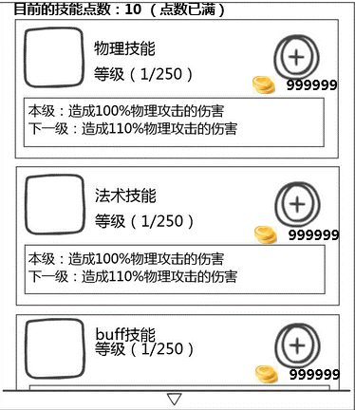

 | 界面边框
 |  | 主界面边框与底色
 |  |  | 样式
 |  | 单个技能边框与底色
 |  |  | 样式
 |  | 技能说明边框与底色
 |  |  | 样式
 | 技能UI
 |  | 样式（具体待定）

 | 文字样式
 |  | 目前的技能点数：10
 |  |  | 样式
 |  | 技能类型
 |  |  | 样式
 |  | 技能等级（当前等级/可提升最大等级）
 |  |  | 样式
 |  | 金钱数量
 |  |  | 样式
 |  | 技能说明
 |  |  | 样式
 | 金钱Icon
 |  | 样式
 | 升级技能按钮
 |  | 样式
 | 下拉提示箭头
 |  | 样式（可复用）

宠物详情界面
 | 包括： | 界面边框、文字样式，怪物3d模型样式，经验条样式，各种按钮样式（包括：添加经验，性格变更，详细属性，技能，进阶，进化，返回），装备底框样式，可添加装备样式，装备Icon样式（待定），五行属性图标样式（复用）
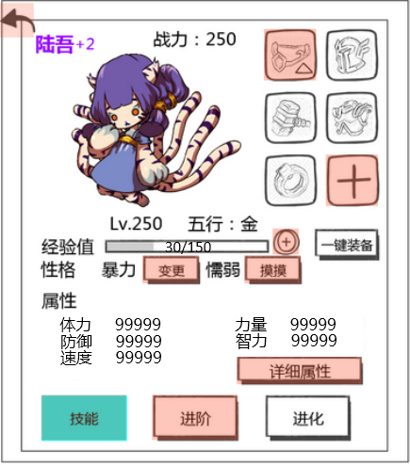

主宠

 | 界面边框
 |  | 主界面边框与底色
 |  |  | 样式
 | 宠物3d模型
 |  | 样式
 | 文字样式
 |  | 宠物名称
 |  |  | 样式
 |  | 战力
 |  |  | 样式
 |  | 等级
 |  |  | 样式
 |  | 属性
 |  |  | 样式
 |  | 经验值
 |  |  | 样式
 |  | 性格
 |  |  | 样式
 |  | 属性及属性内容
 |  |  | 样式
 | 怪物装备Icon
 |  | 有装备时样式
 |  | 又可添加装备时，+号Icon样式
 |  | 空装备Icon样式
 |  | 装备可提升提示样式
 | 添加经验按钮
 |  | 样式
 | 一键装备
 |  | 样式
 | 性格变更按钮
 |  | 样式
 | 详细信息
 |  | 样式
 |  | 举例：详细属性，不显示为按钮，显示为下划线

 | 技能，进阶，进化按钮
 |  | 样式
 | 设置主宠按钮
 |  | 样式

玩家上阵宠物界面
 | 玩家上阵宠物界面

 |  |  |  |  |  |  |  |  |  |  |  |  |  | 关闭按钮

 | 页签
 |  |  |  |  |  |  |  |  |  |  |  |  |  | 玩家拥有宠物列表

 |  |  |  |  | 玩家宠物阵容 |  |  |  |  | 提示按钮

界面的打开方式，关闭宠物界面再开还是两个都在？ |  | 页签
 |  |  | 显示出玩家对应不同内容对应的阵容
不是全部自定义么？ |  |  | 目前暂定全部页签为：副本
非自定义和自定义的差别是什么？ |  |  |  |  | 竞技场
 |  |  |  |  | 大冒险
最多一共有多少套？ |  |  |  |  | 通天塔
 |  |  |  |  | 稀有探索
 |  |  |  |  | 降临boss
这个名字玩家能改么，不太友好 |  |  |  |  | 自定义1-7
 |  |  | 具体页签逻辑
默认页签 |  |  |  | 玩家点击不同分页会切换至不同分页
副本
 |  |  |  | 每一个页签都会显示出玩家自己定义的宠物阵容（若玩家未保存过则玩家宠物阵容显示为空），相当于每个页签都会有一个怪物列表
 |  |  |  |  | 点击/选中状态
副本
 |  |  |  |  | 常态
 |  |  | 特殊逻辑
 |  |  |  | 当玩家对该页签内玩家宠物阵容做出了调整木有保存直接切换页签时，弹出 确认切换二级
修改的阵容还未保存，是否确定切换页签修改
（确定则不会保存修改）
确定
取消
语法错误，切换页签是动宾，修改是动词，不能连用 |  |  |  | 确认切换二级 |  |  |  |  |  |  |  | 提示文字： | 修改的阵容还未保存，是否确定切换页签修改
没必要弹提示吧，就直接保存了就好了 |  |  |  |  |  |  |  |  |  |  |  |  | （确定则不会保存修改）
或者保存按钮做成一个全部页签都保存的 |  |  |  |  |  |  |  |  |  |  |  | 按钮操作
建议，不要弹提示了，像以前zy一样，关了就保存 |  |  |  |  |  |  |  |  |  |  |  |  | 确定 | 直接切换页签不保存修改阵容
 |  |  |  |  |  |  |  |  |  |  |  |  |  | 同时关闭2级

 |  |  |  |  |  |  |  |  |  |  |  |  | 取消 | 点击后关闭此2级页面，不做操作

 |  |  |  |  |  |  |  |  |  |  |  | 窗口状态 | 模态
 |  |  |  |  |  |  |  |  |  |  |  |  | 不允许拖动
 |  | 玩家宠物阵容
玩家拥有宠物界面不是提到过一个宠物icon显示逻辑么，这个用相同规则的话不用再写一遍了吧 |  |  | 宠物Icon显示逻辑 |  | 具体逻辑见 玩家拥有宠物界面 |  |  | 玩家拥有宠物界面
+2

 |  |  |  | 提示出该宠物的等级与品质信息
前面写过了，别重复了最好 |  |  |  |  | 宠物等级
 |  |  |  |  |  | 显示在Icon左下角
 |  |  |  |  |  | 通过读取宠物数据库信息显示
 |  |  |  |  | 品质信息
 |  |  |  |  |  | 用宠物的边框提示宠物的品质 |  |  | 具体的边框逻辑同道具 见道具基础逻辑文档 UI表现逻辑分页11行
 |  |  |  |  |  | 通过读取宠物数据库信息显示
 |  |  |  |  | 宠物具体在该品质中的等级
 |  |  |  |  |  | 显示在Icon右上角
 |  |  |  |  |  | 具体品级与品质的关系
 |  |  |  |  |  | 白 | 绿 | 绿+1 | 蓝 | 蓝+1 | 蓝+2 | 紫 | 紫+1 | 紫+2 | 紫+3 | 橙 | 橙+1 | 橙+2 | 橙+3 | 橙+4 | 红
 |  |  |  |  |  | 0 | 1 | 2 | 3 | 4 | 5 | 6 | 7 | 8 | 9 | 10 | 11 | 12 | 13 | 14 | 15
这个和副本入口的上阵逻辑一样，留一个地方写，另一个地方引用就好了，不然容易不统一 |  |  | 玩家上阵宠物阵容与玩家拥有宠物列表怪物替换具体关系
这块的问题，跟副本入口那边问题一致 |  |  |  | 把每个怪物视为一个变化单位
 |  |  |  | 当玩家在玩家拥有宠物列表中，选中一个宠物时，需判定玩家宠物阵容是否已满
 |  |  |  |  | 玩家上阵宠物阵容已满
 |  |  |  |  |  | 则玩家宠物阵容5只宠物边框高亮闪烁1次，在屏幕中上部提示玩家上阵宠物阵容已满 ，具体见提示信息 im_record_001
 |  |  |  |  | 玩家上阵宠物阵容未满
 |  |  |  |  |  | 则将该宠物插入到玩家宠物阵容列表中即哪里有空位插入哪里
 |  |  |  |  |  | 插入空位优先级：优先填充上阵宠物后填充后备宠物，优先从左向右填充
 |  |  |  |  |  | 玩家拥有宠物列表内该宠物的Icon加黑色遮罩同时添加对勾在Icon右下角
 |  |  |  | 当玩家在上阵宠物阵容中，点击一个宠物时
 |  |  |  |  | 该宠物从上阵宠物阵容回到玩家拥有宠物列表中
 |  |  |  |  | 玩家拥有宠物列表中该宠物黑色遮罩与对勾消失
 |  |  | 保存按钮
 |  |  |  | 按钮状态为通用的2态
阵容存储对于宠物数量，位置是否有要求？如只上了后备两个前面没有，能保存么 |  |  |  | 玩家操作
记录在服务器还是客户端？ |  |  |  |  | 玩家点击保存按钮则记录目前玩家宠物阵容的阵容信息至该页签

 |  |  | 特殊逻辑
以前有个宠物a，然后吃了，又得到一个宠物a，也不会出现的是吧 |  |  |  | 当玩家通过自己的操作把已保存阵容内的宠物消耗掉（就是说玩家木有之前保存在阵容里的宠物），则该阵容原宠物位置显示为空
这个逻辑是不是应该是在消耗的地方做验证，阵容中的不让消耗
 |  | 玩家拥有宠物列表
名称会有显示不下的情况么 |  |  | 显示玩家目前拥有的宠物Icon与名称（每页最多12只）
+2

 |  |  | 九尾狐
 |  |  | 宠物Icon显示逻辑同上，宠物名称颜色同宠物品质

横着排竖着排？ |  |  | 排列方式
 |  |  |  | 1.优先按照怪物的等级从高至低排列
 |  |  |  | 2.然后按照怪物的稀有度从高至低排列
同时满足3条时是随便显示么 |  |  |  | 3.最后按照怪物品级从高至低排列
 |  |  | 分页逻辑见玩家拥有宠物界面 |  |  | 具体分页逻辑

 |  |  | 提示按钮
 |  |  |  | 提示按钮逻辑同 |  | 宠物技能介绍界面 提示按钮

 |  | 关闭按钮
 |  |  | 按钮状态为通用的2态
 |  |  | 玩家操作
 |  |  |  | 玩家点击关闭按钮则退出玩家上阵宠物界面返回至玩家拥有宠物界面
 |  |  |  | 特殊逻辑
 |  |  |  |  | 若玩家对该页签内玩家宠物阵容做出了调整木有保存直接点击关闭按钮，弹出 确认关闭二级

修改的阵容还未保存，是否确定关闭该界面
（确定则不会保存修改）
确定
取消
 |  |  |  |  | 确认关闭二级 |  |  |  |  |  |  |  | 提示文字： | 修改的阵容还未保存，是否确定关闭该界面
 |  |  |  |  |  |  |  |  |  |  |  |  |  | （确定则不会保存修改）
 |  |  |  |  |  |  |  |  |  |  |  |  | 按钮操作
 |  |  |  |  |  |  |  |  |  |  |  |  |  | 确定 | 直接关闭该界面返回至玩家拥有宠物界面，不保存修改阵容
 |  |  |  |  |  |  |  |  |  |  |  |  |  |  | 同时关闭2级

 |  |  |  |  |  |  |  |  |  |  |  |  |  | 取消 | 点击后关闭此2级页面，不做操作

 |  |  |  |  |  |  |  |  |  |  |  |  | 窗口状态 | 模态
 |  |  |  |  |  |  |  |  |  |  |  |  |  | 不允许拖动

宠物tips规范
九尾狐
 |  | 宠物tips
 |  |  |  |  | 宠物名称
tips就这么点内容，是不是太少了
要是这样感觉没必要单弄一个tips出来



原画美术需求缺失，比如原画背景之类的 | 好 |  |  |  |  |  | 宠物原画图

获得途径
【副本】： 困难副本1-3
 |  |  |  |  |  |  | 宠物获得途径
【活动】： Bossrush
【合成】： 碎片合成

tips的出现位置缺失
 |  |  | 界面中文本
 |  |  |  | 字体 | 待定
 |  |  |  | 字号 | 待定
 |  |  |  | 字色 | 待定
 |  |  | 界面位置
 |  |  |  | tips默认出现位置同道具tips

 |  |  | 宠物名称
 |  |  |  | 显示该宠物的名称
为什么不用3D？
 |  |  | 宠物原画图
 |  |  |  | 显示该宠物的原画

 |  |  | 宠物获得途径 |  |  | 具体产出地
显示规则缺失

 |  |  | 产出标题

 |  |  |  | 显示该宠物可以在哪里获得
通过配置实现？如何配置？ |  |  |  | 通过配置实现

 |  |  |  | 需要有超链接指引玩家，玩家点击获得途径时会自动跳转至该界面（副本入口或活动入口或宠物碎片合成界面）
如果是时限活动，过期了如何显示？ | 不同的活动是统一的入口还是不同入口？ | 不同的 |  | 产出标题 | （暂定） | 对应跳转
 |  |  |  |  | 副本 | 副本入口
如果有副本和活动和合成都产出，显示哪个？ | 什么叫新开启的 |  |  |  | 活动 | 活动入口
 |  |  |  |  | 合成 | 宠物碎片合成
 | 如果玩家还没开启，如何显示？ |  |  | 若存在多个副本均可产出该宠物，则只提示玩家最新开启并能够产出的副本
tips怎么关闭？ | 如果有多种途径，都显示么？

文档涉及到的配置部分，缺少配置说明 |  | 待产出规划后具体考虑tips结构

宠物详细属性介绍界面
宠物详细属性：
 | 宠物详细属性介绍界面

 |  | 界面中文本
 |  |  | 字体 | 待定
 |  |  | 字号 | 待定
 |  |  | 字色 | 待定

 |  | 显示出该宠物的详细属性信息：
 |  |  | 显示的属性为： |  |  | 数值类型
 |  |  |  | 体力 |  | 正整数
 |  |  |  | 力量 |  | 正整数
 |  |  |  | 智力 |  | 正整数
 |  |  |  | 防御 |  | 正整数
 |  |  |  | 速度 |  | 正整数
 |  |  |  | 耐力 |  | 正整数
 |  |  |  | 战后回血 |  | 正整数
 |  |  |  | 暴击率 |  | 百分比
 |  |  |  | 暴击抗性 |  | 百分比
 |  |  |  | 暴击伤害加成 |  | 百分比
 |  |  |  | 命中率 |  | 百分比
 |  |  |  | 治疗效果加成 |  | 百分比
 |  |  |  | 伤害减免 |  | 百分比
 |  |  |  | 伤害加深 |  | 百分比
 |  |  |  | 金属性伤害加成 |  | 百分比
 |  |  |  | 木属性伤害加成 |  | 百分比
 |  |  |  | 水属性伤害加成 |  | 百分比
 |  |  |  | 火属性伤害加成 |  | 百分比
 |  |  |  | 土属性伤害加成 |  | 百分比

 |  |  | 具体值的公式
 |  |  |  | 取值方式
 |  |  |  |  | 通过数据库调用怪物等级与身上装备ID
 |  |  |  |  | 通过unitBaseData，unitData与怪物升星属性表与装备基础属性表，装备强化属性表，装备进阶附加属性表通过以下公式得出
 |  |  |  | 体力，力量，智力，防御，速度 |  |  | 显示的值为下列属性的和：
 |  |  |  |  |  |  |  | 怪物本身属性
 |  |  |  |  |  |  |  | 怪物升星附加属性
 |  |  |  |  |  |  |  | 装备本身附加属性
 |  |  |  |  |  |  |  | 装备强化附加属性
 |  |  |  |  |  |  |  | 装备进阶附加属性
 |  |  |  |  |  |  |  | 装备镶嵌附加属性
 |  |  |  |  |  |  |  | 人物装备附加属性

 |  |  |  | 耐力
 |  |  |  |  | `=怪物本身属性*(1+被动技能附加百分比)

 |  |  |  | 战后回血 | 显示的值为下列属性的和：
 |  |  |  |  |  | 怪物本身属性
 |  |  |  |  |  | 怪物升星附加属性
 |  |  |  |  |  | 装备进阶附加属性

这些没有怪物本身属性？ |  |  |  | 暴击率,暴击抗性,暴击伤害加成,命中率,治疗效果加成,伤害减免,伤害加深
是否和伤害公式匹配？ |  |  |  |  | 显示的值为下列属性的和：
 |  |  |  |  |  | 装备进阶附加属性

 |  |  |  | 金属性伤害加成,木属性伤害加成,水属性伤害加成,火属性伤害加成,土属性伤害加成
 |  |  |  |  |  | 被动技能附加百分比

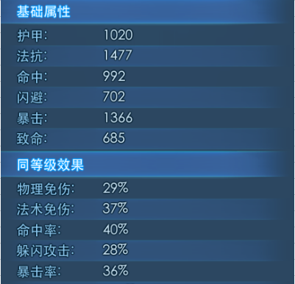
 |  |  | 显示样式 | （还要具体到咱们游戏）

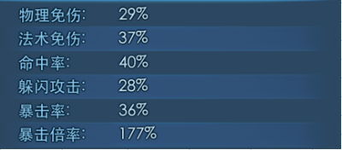

 |  |  |  | 对齐方式
 |  |  |  |  | 属性名称左对齐
 |  |  |  |  | 属性数字左对齐

宠物经验培养界面
宠物经验培养界面

999
经验药说明与使用

999

999

999

 | 界面中文本
 |  | 字体 | 待定
 |  | 字号 | 待定
 |  | 字色 | 待定

 | 经验药说明与使用
 |  |  |  |  | 经验药详细说明

999
 |  | 经验药Icon |  |  |  |  |  |  | 使用经验药按钮

 |  | 经验药Icon
 |  |  | 显示出宠物经验药Icon以及玩家拥有的个数，需要边框，具体边框逻辑与玩家拥有数量见 道具基础逻辑文档
 |  |  | 点击经验药Icon 需弹出tips tips样式具体见道具文档

 |  | 经验药详细说明
 |  |  | 显示出经验药的名字与具体提升经验量（名字与提升经验量不用读取，固定位置固定显示）

 |  | 使用经验药按钮
 |  |  | 按钮状态为通用的2态+禁用

 |  |  |  |  | 禁用

 |  |  | 玩家操作
 |  |  |  | 当玩家拥有该宠物经验药个数=0 or 宠物等级已达到目前可达到最大值
 |  |  |  |  | 使用按钮为禁用状态
 |  |  |  | 当玩家拥有该宠物经验药个数>0 and 宠物等级未达到目前可达到最大值
 |  |  |  |  | 玩家点击使用按钮时弹出 经验药使用界面（替代该经验药说明与使用界面位置）

 |  |  | 经验药使用界面
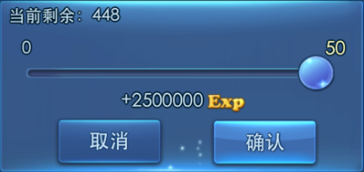
 |  | 经验药剩余个数

 | 经验药使用数量 及经验增长 |  |  |  |  |  |  |  |  | 滚动球

 |  | 操作按钮

 |  | 经验药剩余个数
 |  |  | 显示出玩家目前剩余经验药个数
 |  |  | 显示格式：
 |  |  |  | 当前剩余：XXX，XXX为玩家剩余经验药个数

 |  | 经验药使用数量 及经验增长值
 |  |  | 显示出玩家单次可同时使用个数与玩家动态调整轨道与滚动球以及玩家使用该数量经验药后给宠物提升的经验量
 |  |  | 经验药使用数量
 |  |  |  | 玩家自主操作调整使用经验药的个数，最大单次可使用数量50个，最小0个（具体数字调整逻辑见下）
 |  |  |  | 玩家通过滑动滚动球来调整使用的经验药数量
 |  |  |  |  | 具体逻辑
 |  |  |  |  |  | 通过滚动球圆心到轨道左侧长度占总轨道长度的比例来确定具体使用数量
 |  |  |  |  |  | 具体使用数量=滚动球圆心到轨道左侧长度占总轨道长度的比例*单次可使用数量（向上取整）
 |  |  |  |  |  | 具体数量会显示在滚动球上方（特殊逻辑 当滚动球停留在最大与最小值时，会改变最大与最小值颜色而不直接显示数字在滚动球上方 如上图所示）
 |  |  |  |  |  | 单次可使用数量
 |  |  |  |  |  |  | 玩家目前剩余经验药个数>=50
 |  |  |  |  |  |  |  | 则最大单次可使用数量=50
 |  |  |  |  |  |  | 玩家目前剩余经验药个数<50
 |  |  |  |  |  |  |  | 则最大单次可使用数量=玩家目前剩余经验药个数

 |  |  | 经验增长值
 |  |  |  | 显示出玩家使用该数量经验药后给宠物提升的经验量，根据玩家自主调整使用经验药的数量动态调整
 |  |  |  | 显示格式： |  | `+XXXXXXXX Exp |  | XXXXXXXX为最终给宠物增长的经验值，其中数字最后一位位置固定数字变化则前面缩进
 |  |  |  | 最终给宠物增长的经验值=具体使用数量*单个该经验药提升的宠物经验值

 |  |  | 操作按钮
 |  |  |  | 取消按钮
 |  |  |  |  | 按钮状态为通用的2态
 |  |  |  |  | 玩家操作
 |  |  |  |  |  | 玩家点击该按钮则退出 经验药使用界面，返回 宠物经验培养界面

 |  |  |  | 确认按钮
 |  |  |  |  | 按钮状态为通用的2态
 |  |  |  |  | 玩家操作
 |  |  |  |  |  | 玩家点击该按钮则将最终给宠物增长的经验值加至 宠物详情界面中的宠物经验上，界面停留在 经验药使用界面（木有加的过程，若宠物升级需要有特殊逻辑具体逻辑见下）
 |  |  |  |  |  | 在屏幕中上部，跳出提示信息（显示1s后淡出），具体见 提示信息im_record_002 |  |  |  |  | 恭喜，宠物经验+XXXXXXXX
 |  |  |  |  |  | 若宠物升级需要动态调整 宠物详情界面中显示的宠物等级，一级属性以及战斗力
 |  |  |  |  |  |  | 经验条特殊逻辑：
 |  |  |  |  |  |  |  | 判定升级时在经验条上方弹出升级提示（1s后淡出，具体样式见美术需求）
 |  |  |  |  |  |  |  | 同时直接将经验条显示为升级后状态

装备属性界面
装备属性界面

属性
强化
开山斧 +5
史诗
 | 功能切页

评分 ：10000
已装备
部位 ：武器
必要等级 ：20

基础属性
体力 100 +24
力量 100 +24
智力 100 +24
防御 100 +24
速度 100 +24
宝石属性
 | 详细属性
3级XX宝石 力量 +10
3级XX宝石 力量 +10
3级XX宝石 力量 +10
3级XX宝石 力量 +10
附加属性
暴击率 +10%
暴击率 +10%
暴击率 +10%

卸下
更换
 | 操作按钮

 | 界面中文本
 |  | 字体 | 待定
 |  | 字号 | 待定
 |  | 字色 | 待定

 | 功能切页
 |  | 定义了该界面可选择对装备进行的操作，默认选择为属性切页
 |  | 分为属性，强化，宝石3个切页
 |  | 切页状态
 |  |  | 属性，强化，宝石通用
属性
 |  |  |  | 点击/选中状态

属性
 |  |  |  | 常态

 |  | 玩家操作
 |  |  | 玩家点击属性按钮则切换至装备属性界面
 |  |  | 玩家点击强化则切换至装备强化/进阶界面 |  | 位置同装备属性界面，具体逻辑见 装备强化/进阶界面分页 | 装备强化/进阶界面分页
 |  |  | 玩家点击宝石则切换至装备镶嵌宝石界面 |  | 位置同装备属性界面，具体逻辑见 装备镶嵌宝石界面分页 | 装备镶嵌宝石界面分页

 | 详细属性
 |  | 显示出该装备具体的属性
 |  | 具体逻辑同 道具基础逻辑 UI表现逻辑分页
 |  | 特殊逻辑：由于目前木有交易，绑定属性也就暂时木有用处，所以目前显示为已装备，若装备还未被装备则不显示

 | 操作按钮
 |  | 卸下按钮
 |  |  | 按钮状态为通用的2态
 |  |  | 玩家操作
 |  |  |  | 玩家点击卸下按钮，则装备自动从宠物身上卸下回到背包中，界面回到默认状态（宠物技能介绍界面），宠物详情界面中原装备位置变为+号（具体响应操作见 宠物详情界面） |  |  | 宠物详情界面
 |  | 更换按钮
 |  |  | 按钮状态为通用的2态
 |  |  | 玩家操作
 |  |  |  | 玩家点击更换按钮，则界面跳转至 宠物装备更新界面

宠物装备更新界面
宠物装备更新界面

评分：1000
推荐装备

评分：1000

评分：1000
已有装备

评分：1000

提示按钮

 | 界面中文本
 |  | 字体 | 待定
 |  | 字号 | 待定
 |  | 字色 | 待定

 | 推荐装备
 |  |  |  |  | 装备说明

评分：1000
 | 装备Icon |  |  |  |  | 操作按钮

 |  | 推荐装备来源
 |  |  | 怪物可装备装备列表中该部位的装备，通过玩家副本进度判定目前该宠物可获得的最高品质装备
 |  | 装备Icon
 |  |  | 显示装备Icon，边框与绑定信息（具体逻辑见 道具基础逻辑文档）
 |  |  | 点击装备Icon会触发tips，使用默认逻辑显示

 |  | 装备说明
 |  |  | 提示装备名称与装备评分
 |  |  | 装备名称需提示出装备名称,强化等级及品质，具体逻辑见 道具基础逻辑文档
 |  |  | 装备评分
 |  |  |  | 评定具体装备强弱的分数
 |  |  |  | 具体评定逻辑 待定
 |  |  |  | 显示格式
 |  |  |  |  | 评分：xxxx，xxxx为装备评分
 |  | 操作按钮
 |  |  | 按钮状态为通用的2态
 |  |  | 玩家操作
 |  |  |  | 玩家点击该按钮则直接跳转至该装备产出副本入口
 |  |  |  | 若有多个副本可以产出该装备则跳转至玩家最新开启的副本的副本入口

 | 已有装备 |  |  |  | 装备说明
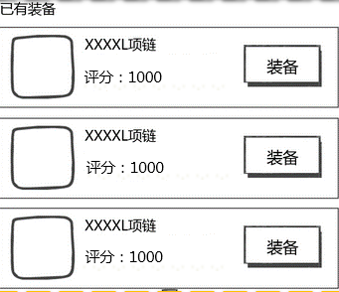

 |  | 装备Icon |  |  |  | 操作按钮

 |  | 装备Icon与装备说明同推荐装备

 |  | 操作按钮
 |  |  | 按钮状态为通用的2态
 |  |  | 玩家操作
 |  |  |  | 玩家点击该按钮则替换上/装备 该装备，显示宠物详情界面并把该装备替换原该部位的装备（原装备中装备回到背包）/直接添加该装备至该装备部位

 |  | 提示按钮
 |  |  | 提示按钮逻辑同 |  | 宠物技能介绍界面 提示按钮

装备强化、进阶界面
装备强化/进阶界面

+9
+Max
+Max
强化界面 |  |  |  |  |  | 进阶界面
Max
Max
基础属性

体力 99999
力量 99999
智力 99999
速度 99999
防御 99999
体力 99999
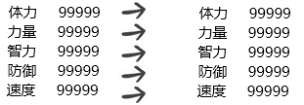
力量 99999
智力 99999
防御 99999
速度 99999
附加属性
随机附加属性，最多可随机n条

0/6
0/6
0/6
0/6
999999
999999
强化

 | 界面中文本
 |  | 字体 | 待定
 |  | 字号 | 待定
 |  | 字色 | 待定

 | 玩家点击装备属性界面强化按钮时，需判定该装备的强化等级来判定进入强化界面或进阶界面(每次强化操作后均需要判定)
 |  | 该装备的强化等级=10
 |  |  | 进入进阶界面
 |  | 该装备的强化等级<10
 |  |  | 进入强化界面
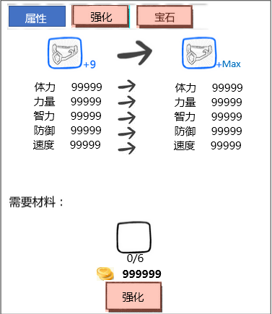
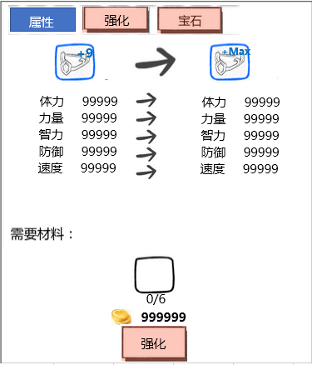
 | 强化界面

 | 属性变化

 | 需求材料

 | 强化按钮

 | 属性变化
 |  | 提示出原装备Icon与强化后装备Icon以及强化前与强化后基础属性变化
 |  | 点击装备Icon会触发tips，使用默认逻辑显示
 |  | 特殊逻辑
 |  |  | 装备的强化等级由道具基础逻辑文档定义的Icon右上角移动至图中位置，其余规则见 道具基础逻辑文档

 | 需求材料
 |  | 提示玩家本次强化需求的道具Icon，玩家拥有道具数量与需求道具数量以及金币数量（只会有一种道具）
 |  | 点击道具Icon会触发tips，使用默认逻辑显示
 |  | 道具Icon
 |  |  | 不需要显示出玩家拥有的个数，其余规则见 道具基础逻辑文档
 |  | 玩家拥有道具数量与需求道具数量
 |  |  | 显示格式
 |  |  |  | n/m,其中n为玩家拥有道具数量，m为需求道具数量
 |  |  | 特殊逻辑
 |  |  |  | 当n<m时
 |  |  |  |  | 置n为红色
 |  | 金币数量
 |  |  | 提示玩家本次强化所需要的金币数量
 |  |  | 特殊逻辑
 |  |  |  | 当玩家拥有金币<需求金币数量时
 |  |  |  |  | 置需求金币数量为红色

 | 强化按钮
 |  | 按钮状态为通用的2态+禁用
 |  | 禁用

 |  | 玩家操作
 |  |  | 当玩家拥有道具数量<需求道具数量
 |  |  |  | 强化按钮为禁用状态
 |  |  | 玩家拥有金币>=需求金币数量时
 |  |  |  | 当玩家拥有道具数量>=需求道具数量
 |  |  |  |  | 玩家点击强化按钮则强化该装备，提示强化成功UI（具体见美术需求），扣除相应材料
 |  |  |  |  | 重新判定该装备的强化等级来判定进入强化界面或进阶界面，并重置界面
 |  |  | 当玩家拥有金币<需求金币数量时
 |  |  |  | 玩家点击技能升级按钮则弹出 钻石兑换金币界面（具体待定）

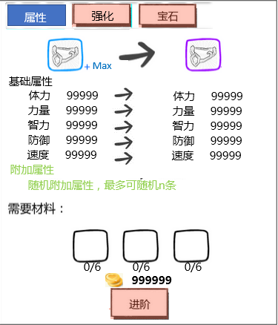
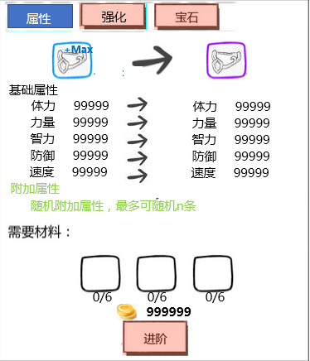
 | 进阶界面

 | 属性变化

 | 需求材料

 | 进阶按钮

 | 属性变化
 |  | 同强化界面
 |  | 同时还要显示出会随机附加属性提示
 |  | 最大附加属性条数n与装备品质关系
 |  |  | 蓝升紫 | 紫升橙 | 紫升红
 |  | 附加属性条数n | 1 | 2 | 3

 | 需求材料
 |  | 同强化界面
 |  | 具体需求道具种类
 |  |  | 3类（待定）

 | 进阶按钮
 |  | 同强化按钮，相当于要判定每种材料的需求数量与玩家拥有数量

